Cover
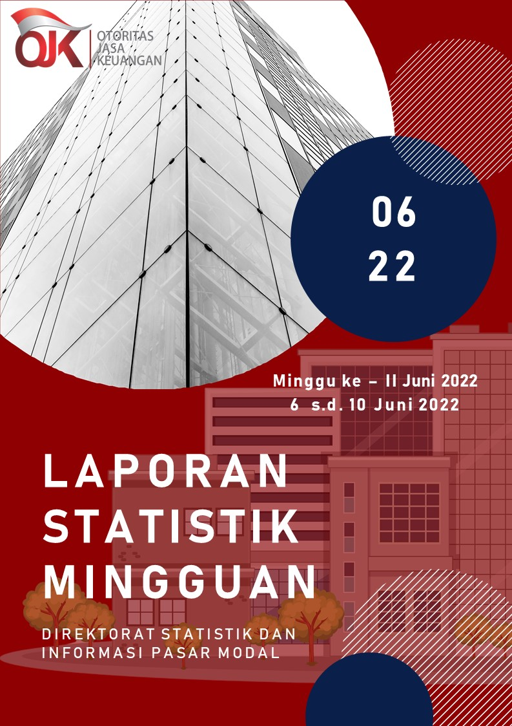

Summary
 |  |  | Statistik Pasar Modal 2022

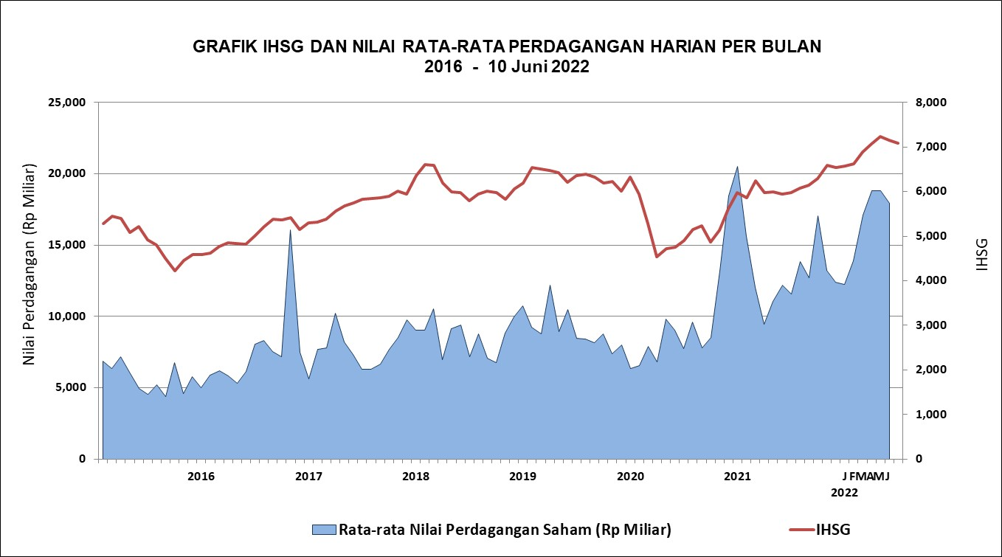

DATA SUMMARY

 | 2021 | 2022
SAHAM
Indeks Harga Saham Gabungan | 6,581.48 | 7,086.65
Total Perusahaan Tercatat* | 766 | 787
Perusahaan new listing | 54 | 21
Perusahaan Delisted | 1 | -
Kapitalisasi Pasar Saham IHSG (Rp Triliun) | 8,252.41 | 9,266.06
Kapitalisasi Pasar (Miliar US$)** | 578.51 | 636.62
Volume Transaksi (MilIar Saham) | 5,096.45 | 2,403.20
Nilai Perdagangan (Rp Triliun) | 3,302.93 | 1,644.45
Frekuensi Transaksi (ribu kali) | 319,821.16 | 147,200.56
Jumlah Hari Bursa | 247 | 102
Rata-rata Perdagangan Harian***:
Volume (juta saham) | 22,544.14 | 25,094.60
Nilai (Rp Miliar) | 13,431.27 | 16,165.90
Frekuensi (ribu kali) | 1,317.47 | 1,471.68
OBLIGASI DAN SUKUK
Total Outstanding (Rp Triliun) | 4,955.98 | 5,286.92
Obligasi dan Sukuk Pemerintah | 4,521.98 | 4,828.09
Obligasi Korporasi, Sukuk, dan EBA | 434.00 | 458.83
Total Outstanding (USD Million) | 347.50 | 253.49
Obligasi dan Sukuk Pemerintah | 300.00 | 205.99
Obligasi Korporasi, Sukuk, dan EBA | 47.50 | 47.50
EMISI
Saham (Rp Triliun) | 258.94 | 29.89
IPO Saham | 61.66 | 17.73
PUT | 197.27 | 12.15
Obligasi dan Sukuk (Rp Triliun) | 910.98 | 372.76
Pemerintah
Obligasi dan Sukuk Pemerintah | 806.63 | 302.71
Korporasi
Obligasi Korporasi | 92.41 | 63.87
Sukuk Korporasi | 11.94 | 6.18
JUMLAH PENAWARAN UMUM
Jumlah IPO Saham | 53 | 19
Jumlah PUT | 45 | 12

* Tidak termasuk saham preferen dan saham seri B (3 saham)
** Kurs BI tanggal 10 Juni 2022 Rp 14,555.01
*** Semua papan dan pasar saham termasuk juga Right, Warrant, dan Reksa Dana KIK

 |  |  | Hal i

